hoja1
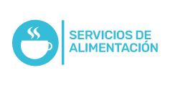
 Plan Anual de Adquisiciones

Objeto | valor | código
01450_Contratar los servicio de alimentación (leche) | $ 208,125,810.00 | 50131701
01830_Prestación de servicios para alimentación de pacientes de ensayos clínicos | $ 15,600,000.00 | 90101604

